表紙
©SOFTOM

セミナー資料

この資料はソフトム株式会社が作成したものです。
無断転載はご遠慮いただきますようお願い申し上げます

基礎-SUM
数値を合計する関数
©SOFTOM
基礎編 - SUM

「関数の挿入ボタン」から関数を入力
１． ボタンを押す
２．関数の検索ボックスで「合計」と検索
結果からSUMを選択する
３．合計したい数値を入力し、OKを押す
● 数値の合計 1+2+3

関数の挿入

セルに直接、関数を入力
１．『=sum』等と入力
２．[↑][↓]でSUMに合わせ、[Tab]を押す
３．合計したい数値を入力し、[Enter]を押す
㌽ 数値が複数の場合、カンマで区切る

直接入力

セルに直接、関数を入力
１．『=sum』等と入力
２．[↑][↓]でSUMに合わせ、[Tab]を押す
３．セルの範囲を選択し、[Enter]を押す
㌽ 範囲は、マウスまたはカーソルキーで選択
セルの範囲が、一つの引数になる
● セル範囲の数値の合計

間食記録表
日付 | 食品名 | エネルギー(kcal)
2023-01-01 | クッキー 2枚 | 95
 | ヨーグルト 1個 | 50
 | ジュース コップ1杯 | 90
 | 合計

オートSUMで合計する
１．関数を入力するセルをクリックする
２．ホームタブ、もしくは数式タブの
ボタンを押す
３．セルの範囲を確認し、[Enter]キーを押す
㌽ 隣接するセルが自動選択される
間食記録表
日付 | 食品名 | エネルギー(kcal)
2023-01-02 | ポテトチップス 1袋 | 300
 | チョコレート 1枚 | 280
 | バナナ 1本 | 80
 | 合計

基礎-IF
条件によって処理を分ける関数
©SOFTOM
基礎編 - IF

● 年齢で判定を分ける
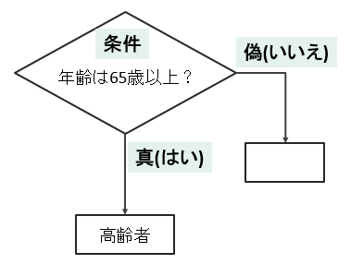
( 空欄 )

セルに直接、関数を入力
１．『=if』等と入力
２．[↑][↓]でIFに合わせ、[Tab]を押す
３．A14セルを選択
４．『>=65, 』と入力
５．『"高齢者", 』と入力
６．『""』と入力
７．[Enter]を押す
㌽ 漢字・ひらがなは、ひらがな入力モード

年齢 | 判定
70

①合計する関数
©SOFTOM
様々な集計（合計、平均など）をする関数
◆ 合計の集計方法は「９」
条件を満たす数値を合計する関数
① 数値を合計(足し算) する関数
- SUBTOTAL
- SUMIF

小計：SUBTOTAL関数
１．『＝sub』等と入力
２．[↑][↓]でSUBTOTALに合わせ、[Tab]を押す
３.『 9, 』を入力
４．C12からC14を選択（C12:C14）
５．[Enter] を押す
㌽ 合計(足し算)の集計方法は『９』
● 食数の、小計と総計を求める

食数表
2023-01-01
食種 | 提供時間 | 食数
常食 | 朝食 | 40
 | 昼食 | 40
 | 夕食 | 40
 | 小計
軟菜食 | 朝食 | 10
 | 昼食 | 10
 | 夕食 | 10
総計：SUBTOTAL関数
１．２．３．上記と同じ
４．C12からC23を選択（C12:C23）
５．[Enter]を押す
㌽ SUBTOTAL関数のセルは除外される
 | 小計 | 30
ソフト食 | 朝食 | 10
 | 昼食 | 10
 | 夕食 | 10
 | 小計 | 30
 | 総計

●「朝食」の食数を合計する
条件を満たす数値を合計：SUMIF関数
１．『＝sum』等と入力
２．[↑][↓]でSUMIFに合わせ、[Tab]を押す
３. B35からB43を選択（B35:B43）
４.『 , 』を入力
５．B35を選択 ←『"朝食"』と入力してもOK
５.『 , 』を入力
６．C35からC43を選択（C35:C43）
５．[Enter] を押す
食数表
2023-01-01
食種 | 提供時間 | 食数
常食 | 朝食 | 40
 | 昼食 | 40
 | 夕食 | 40
軟菜食 | 朝食 | 10
 | 昼食 | 10
 | 夕食 | 10
ソフト食 | 朝食 | 10
 | 昼食 | 10
 | 夕食 | 10
 | 朝食合計

● オートフィルターで抽出した食数を合計する
表示された値のみ合計する：SUBTOTAL関数
１．『＝sub』等と入力
２．[↑][↓]でSUBTOTALに合わせ、[Tab]を押す
３.『 9, 』を入力
４．C53からC61を選択（C53:C61）
５．[Enter] を押す
㌽ オートフィルターや非表示設定により
見えないセルは除外される
食数表
2023-01-01
食種 | 提供時間 | 食数
常食 | 朝食 | 40
 | 昼食 | 40
 | 夕食 | 40
軟菜食 | 朝食 | 10
 | 昼食 | 10
 | 夕食 | 10
ソフト食 | 朝食 | 10
 | 昼食 | 10
 | 夕食 | 10

 | 合計

②数える関数
©SOFTOM
数値を数える関数
データ全般(数値、文字など)を数える関数
② データを数える関数
- COUNT
- COUNTA
空白を数える関数
- COUNTBLANK
条件を指定して数える関数
- COUNTIF

● 体重を計測した人数は？

体重記録表
氏名 |  | 体重(kg)
ソフト田 太郎
数値の入ったセルを数える：COUNT関数
１．『＝count』等と入力
２．[↑][↓]でCOUNTに合わせ、[Tab]を押す
３．C13からC22を選択（C13:C22）
４．[Enter] を押す
ソフト木 花子 |  | 50.4
ソフ村 一郎 |  | 70.6
ソフ崎 春子
ソフ林 夏子
ソフ川 次郎 |  | 65.5
ソフ橋 三郎
ソフ野 秋子 |  | 53.6
ソフ島 四郎
ソフト辺 冬子
 | 人数

文字が入ったセルを数える：COUNTA関数
１．『＝count』等と入力
２．[↑][↓]でCOUNTAに合わせ、[Tab]を押す
３．C31からC40を選択（C31:C40）
４．[Enter] を押す
● 利用者数と空室数は？

利用者様一覧表
☆部屋数 - 梅：5室、牡丹：5室
部屋番号 | 氏名 |  | 利用者数
梅-１ | ソフト田 太郎
梅-２
梅-３ | ソフト木 花子
梅-４ | ソフ村 一郎
空白のセルを数える：COUNTBLANK関数
１．『＝count』等と入力
２．[↑][↓]でCOUNTAに合わせ、[Tab]を押す
３．C31からC40を選択（C31:C40）
４．[Enter] を押す
梅-５ | ソフト辺 冬子
牡丹-１ | ソフ崎 春子
牡丹-２ |  |  | 空室数
牡丹-３ | ソフ林 夏子
牡丹-４
牡丹-５ | ソフ川 次郎

● 主食ごとの人数は？

配膳表 |  |  |  | 主食表
氏名 |  | 主食 |  | 主食の種類 | 人数
ソフト田 太郎 |  | ご飯150g |  | ご飯150g | 2
ソフト木 花子 |  | 全粥200g |  | ご飯200g | 1
ソフ村 一郎 |  | ご飯150g |  | 全粥150g | 1
ソフト辺 冬子 |  | 全粥150g |  | 全粥200g
ソフ崎 春子 |  | ご飯200g
条件を指定して数える：COUNTIF関数
１．『＝count』等と入力
２．[↑][↓]でCOUNTIFに合わせ、[Tab]を押す
３．C49からC54を選択（C49:C54）
４.『 , 』を入力
５．E52を選択 ←『"全粥200g"』と入力してもOK
６．[Enter] を押す
ソフ川 次郎 |  | 全粥200g

③複雑な条件を設定する関数
©SOFTOM
【かつ】- 全ての条件を満たすかどうか調べる関数
【または】- いずれの条件を満たすかどうかを調べる関数
③ 複雑な条件を設定する関数
- AND
- OR
【～ではない】 - 条件が満たされていないかどうかを調べる関数
- NOT
㌽ ) IF関数など、他の関数と組み合わせて使う

条件によって表示を分ける：IF関数
＋
〇〇かつ□□：OR関数
１．『＝if』等と入力
２．[↑][↓]でIFに合わせ、[Tab]を押す
３．『=or』等と入力
４．[↑][↓]でORに合わせ、[Tab]を押す
５．A25を選択
６．『>=140, 』と入力
７．B25を選択
８．『>=90 ) 』と入力
９．『, 』と入力
10．『"高血圧", 』と入力
11．『"") 』と入力
12．[Enter] を押す
㌽ 複数の関数を使う場合は、閉じ括弧を入力
してからEnterキーを押す
● 高血圧の診断基準を満たすか？
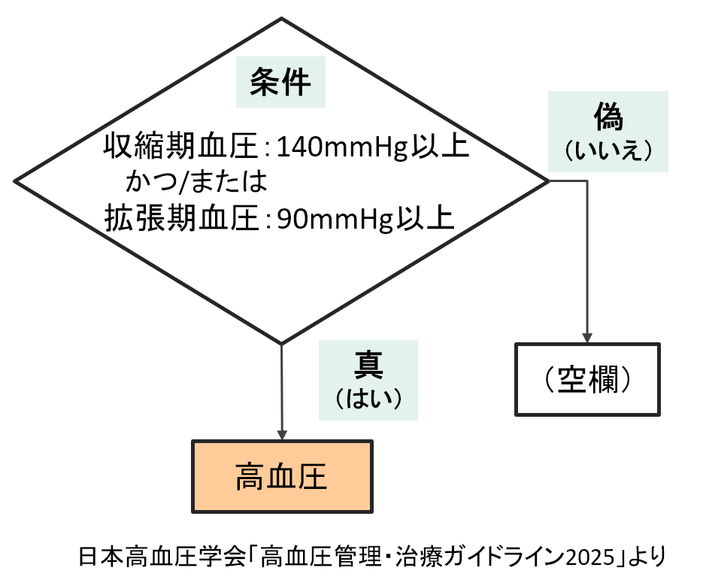

高血圧チェック
収縮期血圧 (mmHg) | 拡張期血圧 (mmHg) | 判定

④傾向をみる関数
©SOFTOM
平均値を求める関数
最大値を求める関数
④ データの傾向をみる関数
- AVERAGE
- MAX
最小値を求める関数
- MIN

● 野菜の価格を分析する

平均値を求める：AVERAGE関数
１．『＝ave』等と入力
２．[↑][↓]でAVERAGEに合わせ、[Tab]を押す
３．D12からD20を選択（D12:D20）
４．[Enter] を押す
食品価格動向調査（野菜）※ の結果より（価格、単位：円/kg）
※農林水産省HP https://www.maff.go.jp/j/zyukyu/anpo/kouri/k_yasai/h22index.html
 | キャベツ | たまねぎ | にんじん
令和5年5月15日の週 | 184 | 269 | 445
令和5年5月22日の週 | 167 | 264 | 432
令和5年5月29日の週 | 160 | 259 | 418
令和5年6月5日の週 | 163 | 255 | 414
令和5年6月12日の週 | 168 | 251 | 408
令和5年6月19日の週 | 184 | 252 | 403
令和5年6月26日の週 | 210 | 251 | 410
令和5年7月3日の週 | 210 | 256 | 420
最大値を求める：MAX関数
１．『＝max』等と入力
２．[↑][↓]でMAXに合わせ、[Tab]を押す
３．D12からD20を選択（D12:D20）
４．[Enter] を押す
令和5年7月10日の週 | 207 | 263 | 428

 | キャベツ | たまねぎ | にんじん
平均値 | 184 | 258
最大値 | 210 | 269
最小値 | 160 | 251

最小値を求める：MIN関数
１．『＝min』等と入力
２．[↑][↓]でMINに合わせ、[Tab]を押す
３．D12からD20を選択（D12:D20）
４．[Enter] を押す

⑤抽出する関数
©SOFTOM
別表からデータを検索して取り出す関数
⑤ データを抽出する関数
- VLOOKUP

 | ★引数
 | １．検索値 - どのデータから検索するか
 | ２．範囲 - 検索する範囲（別表の項目以外の部分）
 | ３．列番号 - 範囲のうち、左から何番目の
 | 列の値を取り出すか
 | ４．検索方法 - TRUEまたはFALSE
 |  | 完全一致する値を取り出す場合はFALSE
 |  | 近似値を取り出す場合はTRUE
データを検索して取り出す：VLOOKUP関数
１．『＝vl』等と入力
２．[↑][↓]でVLOOKUPに合わせ、[Tab]を押す
３．A18を選択 ←どのデータで検索するか
４．『, 』と入力
５．A22からE25を選択（A22:E25） ←別表の検索範囲
６．『, 』と入力
７．『2, 』と入力 ←左から何列目か
８．『FALSE』と入力
９．[Enter] を押す
㌽ ) 検索値は、別表の左端に入力しておく

● 栄養補助食品の成分値を抽出する
商品名 | エネルギー (kcal)
げんきゼリー

栄養補助食品 一覧表
商品名 | エネルギー (kcal) | たんぱく質 (g) | 脂質 (g) | 炭水化物 (g)
げんきゼリー | 250 | 10.5 | 6.0 | 38.5
エネルギードリンク | 170 | 4.5 | 4.0 | 29.0
たんぱくUPゼリー | 80 | 7.0 | 0.0 | 13.0
たんぱく０ゼリー | 140 | 0.0 | 0.0 | 35.0

絶対参照・相対参照・複合参照
©SOFTOM
相対参照と絶対参照、および複合参照

関数をコピーすると、セルの参照は
自動的に調整される
● 相対参照 - セルの位置を相対的に参照する
コピーの方法
コピー
セルを選択し、右下の■に
カーソルを合わせる
（カーソルが黒い十字になる）
マウスの左ボタンを押しながら
下にドラッグする
十
縦にコピーしたので
行番号が１つずつ移動
商品名 | 定価 | 値引き | 値引き後価格
A | 1500 | -100 | 1400
B | 1200 | -150
C | 1300 | -120

● 絶対参照 - 特定の位置にあるセルを必ず参照する
１．C18セルに『=SUM(B18,A15)』と入力
２．C18セルを選択し、[F2] を押す（セルの編集）
３．固定したい『A15』の表示部分に
カーソルを移動する
４．[F4]を押して『$A$15』にする
５．[Enter]を押す
↓
関数をコピーしても、セル参照は
固定されたままになる
絶対参照にする方法
固定したいセルの列番号と行番号に
『$』をつける
F4キーで
$をつける
値引き
-100

コピー
商品名 | 定価 | 値引き後価格
A | 1500 | 1400
B | 1200
C | 1300

● 複合参照 - セルの列か行の片方を固定し、もう片方を相対的に参照する
コピー
１．B38セルに『=A38*B37』と入力
２．B38セルを選択し、[F2]を押す（セルの編集）
３．『A38』の部分にカーソルを移動する
４．F4キーを３回押して『$A38』にする
５．『B37』の部分にカーソルを移動する
６．F4キーを２回押して『B$37』にする
７．[Enter]を押す
↓
項目セル（列番号：A、行番号：37）の
参照は固定され、他は相対参照として
数式がコピーされる
相対参照にする方法
固定したいセルの列番号か行番号に
『$』をつける
コピー
九九の表
 | 1 | 2 | 3
1 | 1
F4キー
F4キー
F4キー
F4キー
2
3

ガイド
©SOFTOM
操作ガイド

● 操作キャンセル

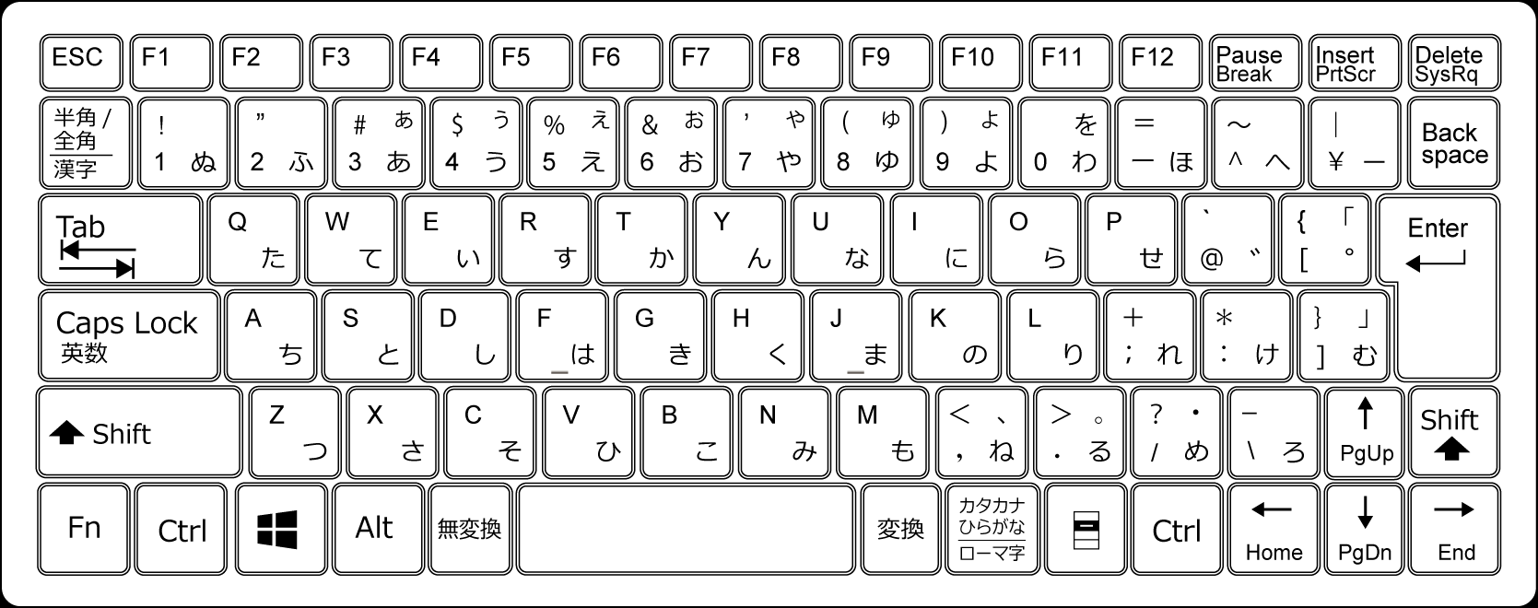
① 操作途中のキャンセル
（値の入力・コピー中など）
Esc

② 確定後に元に戻す
Ctrl を押しながら Z

● 関数入力時

➀ イコール
＝
(Shiftを押しながら)

② カンマ
,

③ ダブルクォーテーション
"
(Shiftを押しながら)

④ 大なり
＞
(Shiftを押しながら)

⑤ 小なり
＜
(Shiftを押しながら)

